P2.a
P2.a

128 | 128 | 128 | 128 | 128 | 128 | 0 | 0 | 0 | 0 | 0 | 255
128 | 128 | 128 | 128 | 128 | 128 | 0 | 0 | 0 | 0 | 255 | 255
128 | 128 | 128 | 128 | 128 | 128 | 0 | 0 | 0 | 255 | 255 | 255
128 | 128 | 128 | 128 | 128 | 128 | 0 | 0 | 255 | 255 | 255 | 255
128 | 128 | 128 | 128 | 128 | 128 | 0 | 255 | 255 | 255 | 255 | 255
128 | 128 | 128 | 128 | 128 | 128 | 255 | 255 | 255 | 255 | 255 | 255
0 | 0 | 0 | 255 | 255 | 255 | 0 | 0 | 0 | 0 | 0 | 0
0 | 0 | 0 | 255 | 255 | 255 | 0 | 0 | 0 | 0 | 0 | 0
0 | 0 | 0 | 255 | 255 | 255 | 0 | 0 | 0 | 0 | 0 | 0
0 | 0 | 0 | 255 | 255 | 255 | 255 | 255 | 255 | 255 | 255 | 255
0 | 0 | 0 | 255 | 255 | 255 | 255 | 255 | 255 | 255 | 255 | 255
0 | 0 | 0 | 255 | 255 | 255 | 255 | 255 | 255 | 255 | 255 | 255

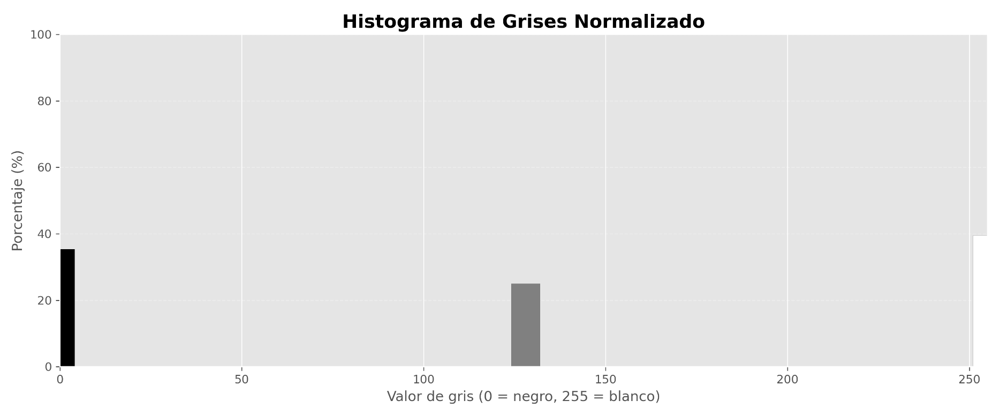

 |  |  |  |  |  |  |  |  |  |  | Dimensiones
 |  |  |  |  |  |  |  |  |  |  | 1x1x256

P2.b
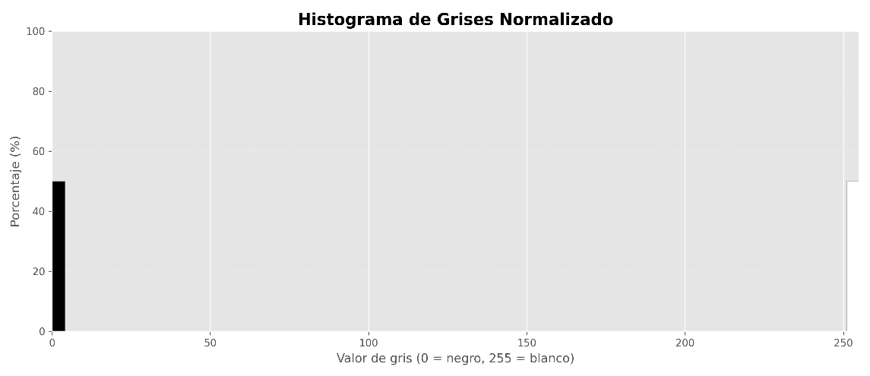

P2.b

128 | 128 | 128 | 128 | 128 | 128 | 0 | 0 | 0 | 0 | 0 | 255
128 | 128 | 128 | 128 | 128 | 128 | 0 | 0 | 0 | 0 | 255 | 255
128 | 128 | 128 | 128 | 128 | 128 | 0 | 0 | 0 | 255 | 255 | 255
128 | 128 | 128 | 128 | 128 | 128 | 0 | 0 | 255 | 255 | 255 | 255
128 | 128 | 128 | 128 | 128 | 128 | 0 | 255 | 255 | 255 | 255 | 255
128 | 128 | 128 | 128 | 128 | 128 | 255 | 255 | 255 | 255 | 255 | 255

0 | 0 | 0 | 255 | 255 | 255 | 0 | 0 | 0 | 0 | 0 | 0
0 | 0 | 0 | 255 | 255 | 255 | 0 | 0 | 0 | 0 | 0 | 0
0 | 0 | 0 | 255 | 255 | 255 | 0 | 0 | 0 | 0 | 0 | 0
0 | 0 | 0 | 255 | 255 | 255 | 255 | 255 | 255 | 255 | 255 | 255
0 | 0 | 0 | 255 | 255 | 255 | 255 | 255 | 255 | 255 | 255 | 255
0 | 0 | 0 | 255 | 255 | 255 | 255 | 255 | 255 | 255 | 255 | 255

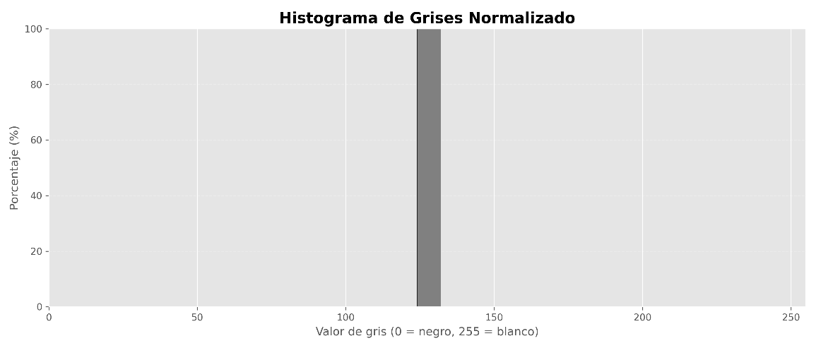
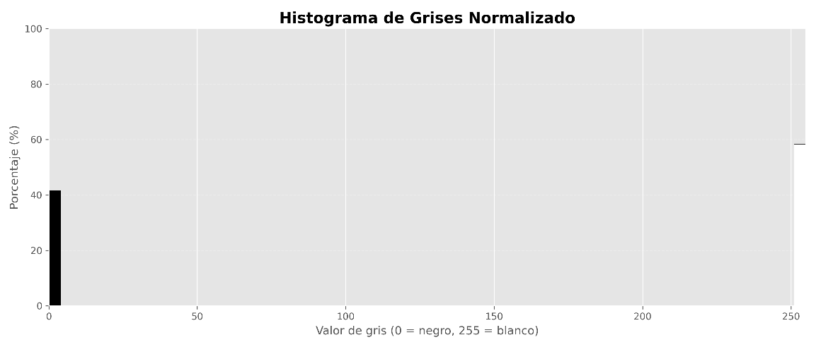

 |  |  |  |  |  |  |  |  |  |  |  | Dimensiones 2x2x256

P2.c
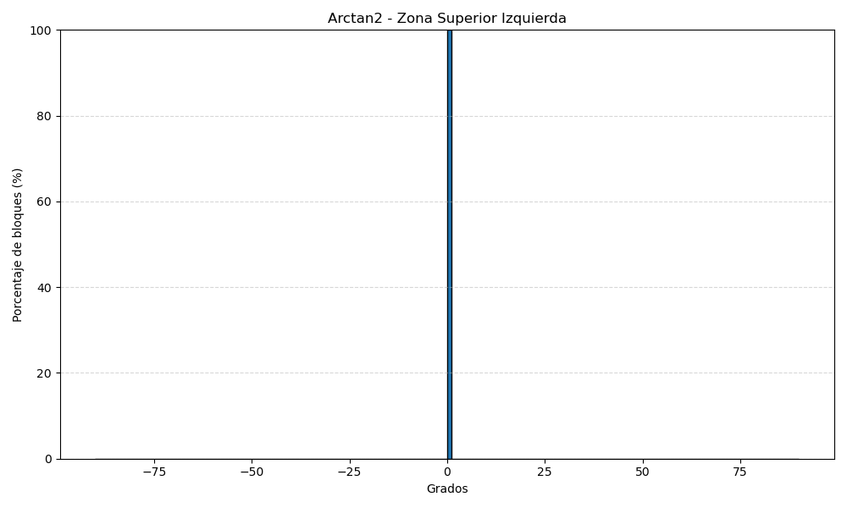
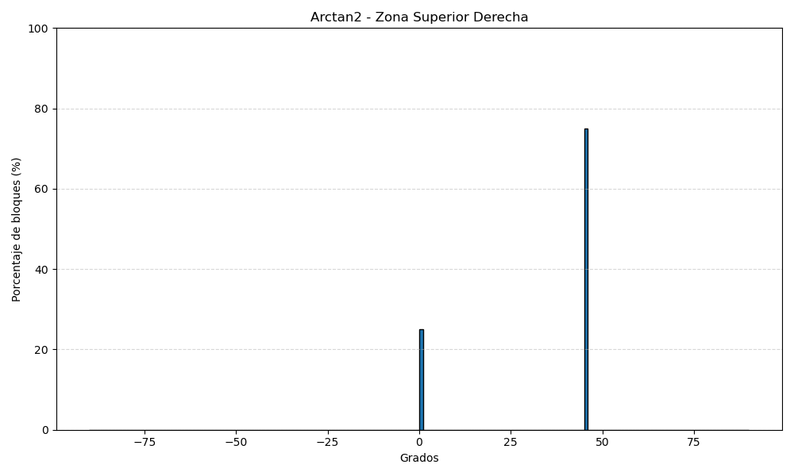
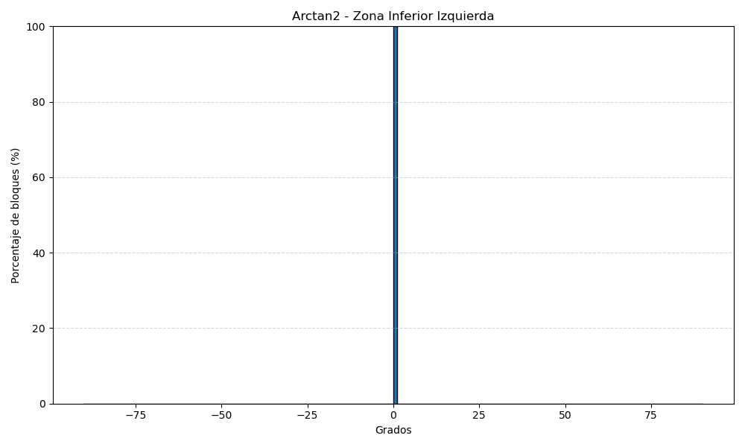
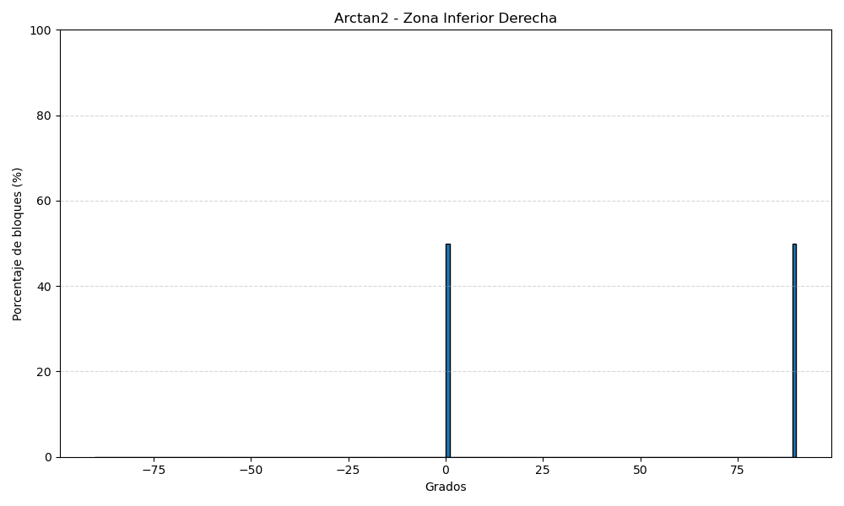
P2.c

128 | 128 | 128 | 128 | 128 | 128 |  | 0 | 0 | 0 | 0 | 0 | 255
128 | 128 | 128 | 128 | 128 | 128 |  | 0 | 0 | 0 | 0 | 255 | 255
128 | 128 | 128 | 128 | 128 | 128 |  | 0 | 0 | 0 | 255 | 255 | 255
128 | 128 | 128 | 128 | 128 | 128 |  | 0 | 0 | 255 | 255 | 255 | 255
128 | 128 | 128 | 128 | 128 | 128 |  | 0 | 255 | 255 | 255 | 255 | 255
128 | 128 | 128 | 128 | 128 | 128 |  | 255 | 255 | 255 | 255 | 255 | 255
 |  |  |  |  |  | División 2z2
0 | 0 | 0 | 255 | 255 | 255 |  | 0 | 0 | 0 | 0 | 0 | 0
0 | 0 | 0 | 255 | 255 | 255 |  | 0 | 0 | 0 | 0 | 0 | 0
0 | 0 | 0 | 255 | 255 | 255 |  | 0 | 0 | 0 | 0 | 0 | 0
0 | 0 | 0 | 255 | 255 | 255 |  | 255 | 255 | 255 | 255 | 255 | 255
0 | 0 | 0 | 255 | 255 | 255 |  | 255 | 255 | 255 | 255 | 255 | 255
0 | 0 | 0 | 255 | 255 | 255 |  | 255 | 255 | 255 | 255 | 255 | 255
NOTA: Dimensiones 2x2x180

 | 0 | 0 | 0 | 0 |  |  |  | 0 | 255 | 510 | 510
 | 0 | 0 | 0 | 0 |  |  |  | 255 | 510 | 510 | 255
 | 0 | 0 | 0 | 0 |  |  |  | 510 | 510 | 255 | 0
 | 0 | 0 | 0 | 0 |  |  |  | 510 | 255 | 0 | 0
 |  |  |  |  |  | Ix
 | 0 | 765 | 765 | 0 |  |  |  | 0 | 0 | 0 | 0
 | 0 | 765 | 765 | 0 |  |  |  | 0 | 0 | 0 | 0
 | 0 | 765 | 765 | 0 |  |  |  | 0 | 0 | 0 | 0
 | 0 | 765 | 765 | 0 |  |  |  | 0 | 0 | 0 | 0

 | 0 | 0 | 0 | 0 |  |  |  | 0 | 255 | 510 | 510
 | 0 | 0 | 0 | 0 |  |  |  | 255 | 510 | 510 | 255
 | 0 | 0 | 0 | 0 |  |  |  | 510 | 510 | 255 | 0
 | 0 | 0 | 0 | 0 |  |  |  | 510 | 255 | 0 | 0
 |  |  |  |  |  | Iy
 | 0 | 0 | 0 | 0 |  |  |  | 0 | 0 | 0 | 0
 | 0 | 0 | 0 | 0 |  |  |  | 765 | 765 | 765 | 765
 | 0 | 0 | 0 | 0 |  |  |  | 765 | 765 | 765 | 765
 | 0 | 0 | 0 | 0 |  |  |  | 0 | 0 | 0 | 0

 | 0 | 0 | 0 | 0 |  |  |  | #DIV/0! | 45 | 45 | 45
 | 0 | 0 | 0 | 0 |  |  |  | 45 | 45 | 45 | 45
 | 0 | 0 | 0 | 0 |  |  |  | 45 | 45 | 45 | #DIV/0!
 | 0 | 0 | 0 | 0 |  |  |  | 45 | 45 | #DIV/0! | #DIV/0!
 |  |  |  |  |  | THETA
 | #DIV/0! | 0 | 0 | #DIV/0! |  |  |  | #DIV/0! | #DIV/0! | #DIV/0! | #DIV/0!
 | #DIV/0! | 0 | 0 | #DIV/0! |  |  |  | #DIV/0! | #DIV/0! | #DIV/0! | #DIV/0!
 | #DIV/0! | 0 | 0 | #DIV/0! |  |  |  | #DIV/0! | #DIV/0! | #DIV/0! | #DIV/0!
 | #DIV/0! | 0 | 0 | #DIV/0! |  |  |  | #DIV/0! | #DIV/0! | #DIV/0! | #DIV/0!
Obs: Aquellos con #DIV/0! son 0°

P2.d
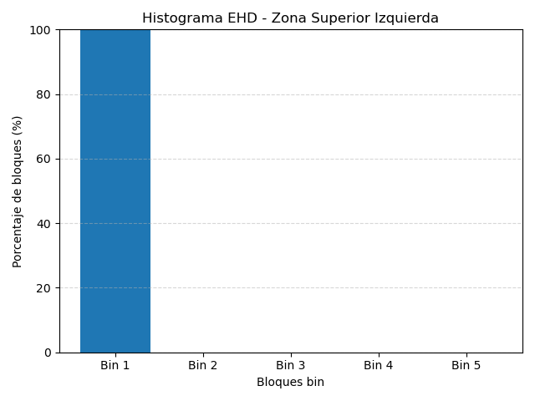
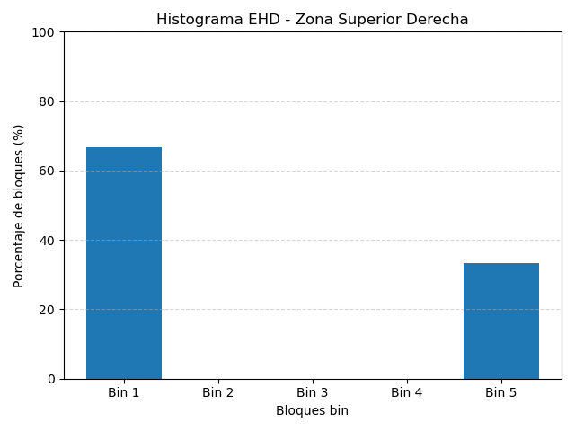
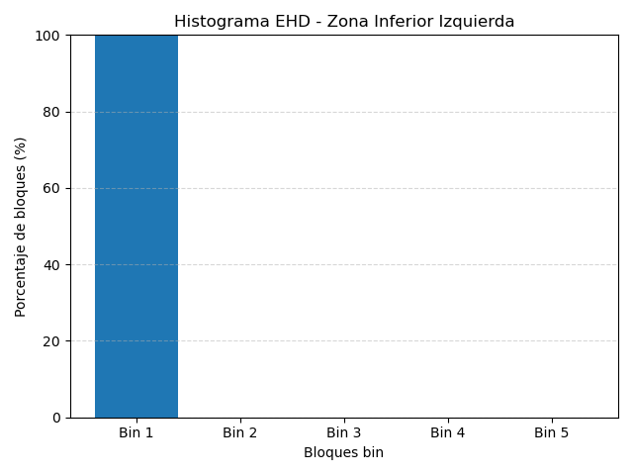
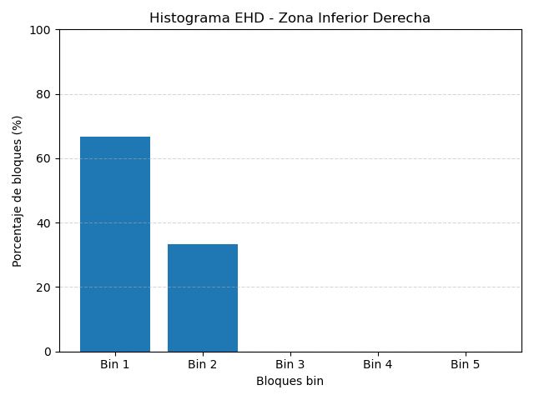
P2.d

128 | 128 | 128 | 128 | 128 | 128 |  | 0 | 0 | 0 | 0 | 0 | 255
128 | 128 | 128 | 128 | 128 | 128 |  | 0 | 0 | 0 | 0 | 255 | 255
128 | 128 | 128 | 128 | 128 | 128 |  | 0 | 0 | 0 | 255 | 255 | 255
128 | 128 | 128 | 128 | 128 | 128 |  | 0 | 0 | 255 | 255 | 255 | 255
128 | 128 | 128 | 128 | 128 | 128 |  | 0 | 255 | 255 | 255 | 255 | 255
128 | 128 | 128 | 128 | 128 | 128 |  | 255 | 255 | 255 | 255 | 255 | 255
 |  |  |  |  |  | División en zonas 2x2
0 | 0 | 0 | 255 | 255 | 255 |  | 0 | 0 | 0 | 0 | 0 | 0
0 | 0 | 0 | 255 | 255 | 255 |  | 0 | 0 | 0 | 0 | 0 | 0
0 | 0 | 0 | 255 | 255 | 255 |  | 0 | 0 | 0 | 0 | 0 | 0
0 | 0 | 0 | 255 | 255 | 255 |  | 255 | 255 | 255 | 255 | 255 | 255
0 | 0 | 0 | 255 | 255 | 255 |  | 255 | 255 | 255 | 255 | 255 | 255
0 | 0 | 0 | 255 | 255 | 255 |  | 255 | 255 | 255 | 255 | 255 | 255

 |  |  |  |  |  | Cada zona tendrá bloques 2x2
128 | 128 | 128 | 128 | 128 | 128 |  | 0 | 0 | 0 | 0 | 0 | 255
128 | 128 | 128 | 128 | 128 | 128 |  | 0 | 0 | 0 | 0 | 255 | 255
128 | 128 | 128 | 128 | 128 | 128 |  | 0 | 0 | 0 | 255 | 255 | 255
128 | 128 | 128 | 128 | 128 | 128 |  | 0 | 0 | 255 | 255 | 255 | 255
128 | 128 | 128 | 128 | 128 | 128 |  | 0 | 255 | 255 | 255 | 255 | 255
128 | 128 | 128 | 128 | 128 | 128 |  | 255 | 255 | 255 | 255 | 255 | 255
 |  |  |  |  |  | División en zonas 2x2
0 | 0 | 0 | 255 | 255 | 255 |  | 0 | 0 | 0 | 0 | 0 | 0
0 | 0 | 0 | 255 | 255 | 255 |  | 0 | 0 | 0 | 0 | 0 | 0
0 | 0 | 0 | 255 | 255 | 255 |  | 0 | 0 | 0 | 0 | 0 | 0
0 | 0 | 0 | 255 | 255 | 255 |  | 255 | 255 | 255 | 255 | 255 | 255
0 | 0 | 0 | 255 | 255 | 255 |  | 255 | 255 | 255 | 255 | 255 | 255
0 | 0 | 0 | 255 | 255 | 255 |  | 255 | 255 | 255 | 255 | 255 | 255

 |  |  |  |  |  | BINS | El color de cada bloque 2x2 representa el tipo que lo maximiza |  |  |  |  | Obs: Los bloques con los 4 iguales realmente no son un borde

1 | -1 |  | 1 | 1 |  | √2 | 0 |  | 0 | √2 |  | 2 | -2
1 | -1 |  | -1 | -1 |  | 0 | -√2 |  | -√2 | 0 |  | -2 | 2

 |  |  |  |  | Dimensiones 2x2x5

P3
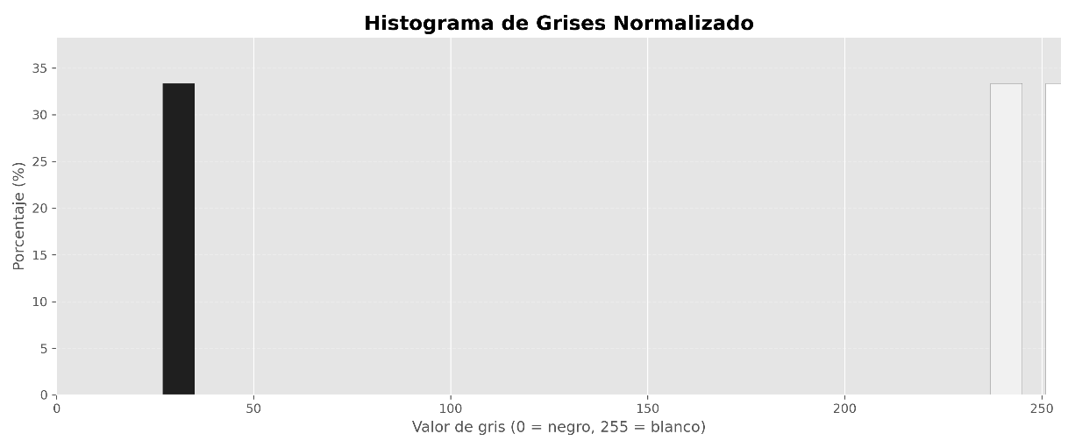
P3.a | ¿En qué caso es conveniente implementar el filtro de convolución por medio de una DFT en vez de usar la definición original? Explique en máximo 2 líneas.

R: | La convolusión mediante la transformada de fourier es O(nlogn) independiente del tamaño del kernel. Mientras que por la definición original requiere O(m*n) operaciones, en donde para 'm' muy grande, conviene utilizar DFT (tiene un costo menor).

P3.b | Suponga que encontró en su computador un archivo llamado foto_dft.jpg que al abrirlo ve la siguiente imagen en tonos de gris:

 | Cuando ve la imagen, recuerda que es la visualización de la DFT del archivo foto.jpg que lamentablemente borró hace algún tiempo. ¿Es posible usar foto_dft.jpg para obtener la imagen original foto.jpg? Explique en máximo 2 líneas.

R: | Mirando la DFT uno puede separar las texturas de una imagen en frecuencias altas y bajas. Sin embargo, para ello se requiere la imagen original.
 | Uno podría llegar a tener la misma DFT para otra imagen con las mismas texturas, por lo tanto no es posible obtener la imagen original a partir de la DFT.
P3.c | Imagen 5x5 en escala de gris 8 bits

 | 0 | 100 | 100 | 100 | 0
 | 0 | 100 | 100 | 100 | 0
C = | 0 | 100 | 100 | 100 | 0
 | 0 | 100 | 100 | 100 | 0
 | 0 | 100 | 100 | 100 | 0

I. | Escriba la imagen resultante de calcular el Local Binary Pattern (LBP)1 en cada pixel de C. Realice la operación únicamente en los pixeles donde el cálculo esté completamente contenido en la imagen.

 |  | 00011111 | 11111111 | 11110001 |  | 00011111= | 31 | 31 | 255 | 241
 |  | 00011111 | 11111111 | 11110001 |  | 11111111= | 255 | 31 | 255 | 241
 |  | 00011111 | 11111111 | 11110001 |  | 11110001= | 241 | 31 | 255 | 241

II. | Dibuje el histograma normalizado del descriptor LBP de C. Sea preciso en los ejes del histograma (qué valor representa cada bin y cuál es su altura).

